Admin
Feature | Des | Suggest | Screen

Administrator | Create academic year
 | User role | phần này dùng để tạo ra 1 role chưa có trong hệ thống
 | Role permission | Cho phép tick vào các permission thuộc về role
 | Academic year | phần note có thể chỉnh bằng việc ghi chú tên của khóa học (vd: năm 2013-1017 là khóa 13 của ngành ABC trường ĐH XYZ) | 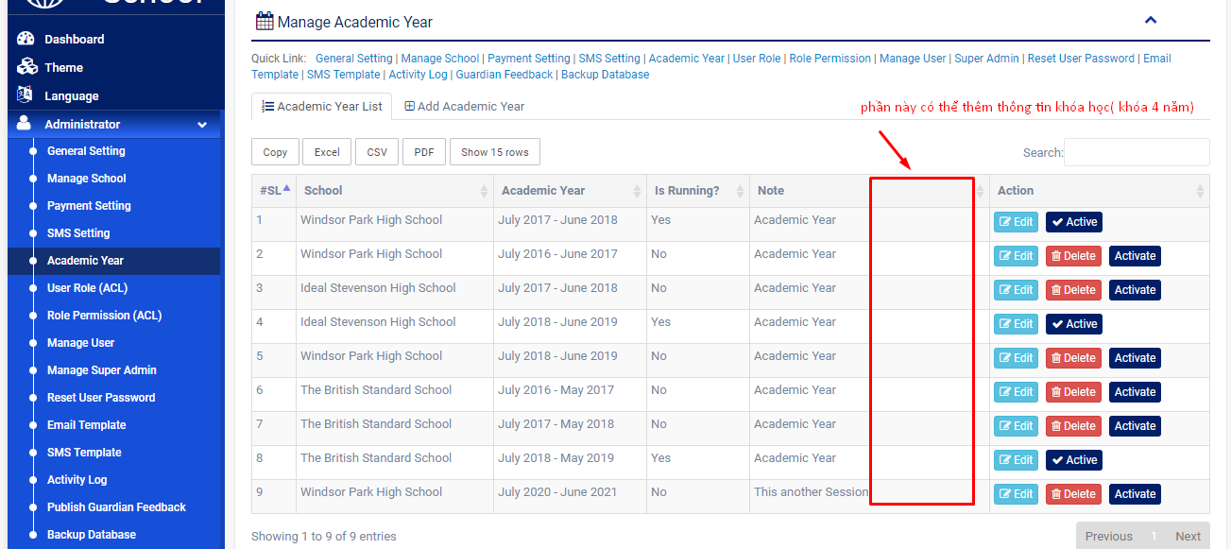
 | Email template
 | Public guardian feedback
 | Manage school | phần address sẽ thay bằng combo box để chọn chi nhánh cho trường | 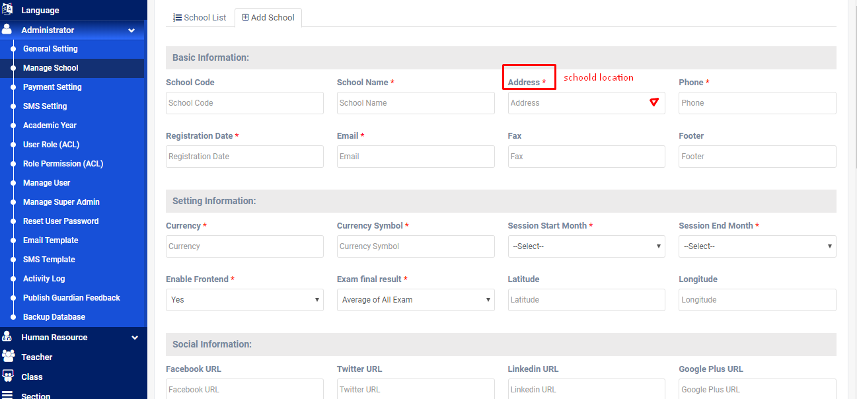

Teacher | Manage teacher's profile | Thêm tính năng thể hiện danh sách các lớp đang dạy ở phần profile | 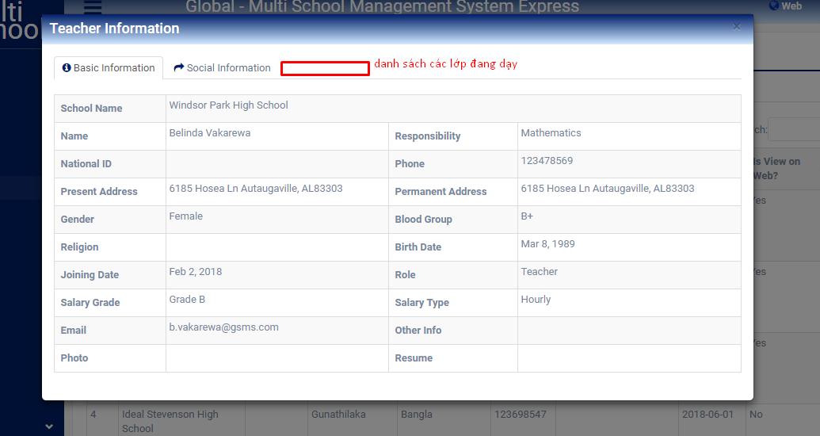
 | Create teacher | Có thể lm thoe kiểu comboxbox chọn cho nhanh | 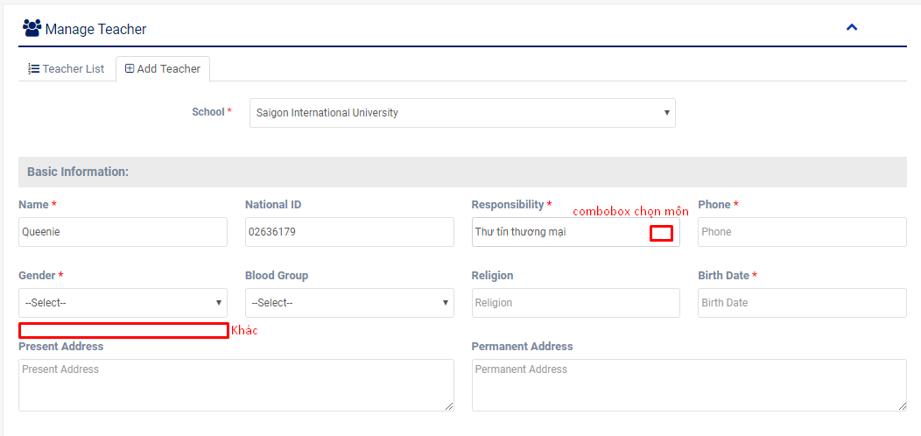

Class routine | theo dõi thời khóa biểu của từng lớp ở các khóa học… | tạo thời khóa biểu nhưng chưa có phần setup thời lượng học của 1 tiết là bao lâu ( phải set up từng môn học chứ k có template sẵn) | 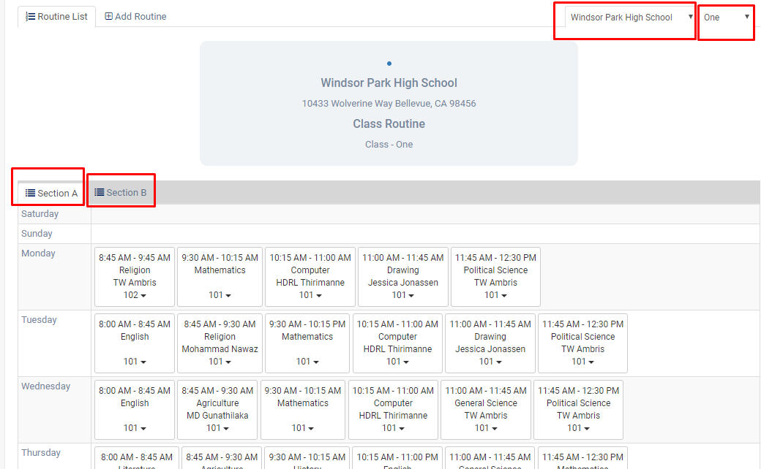
 | Tạo thời khóa biểu trc |  | 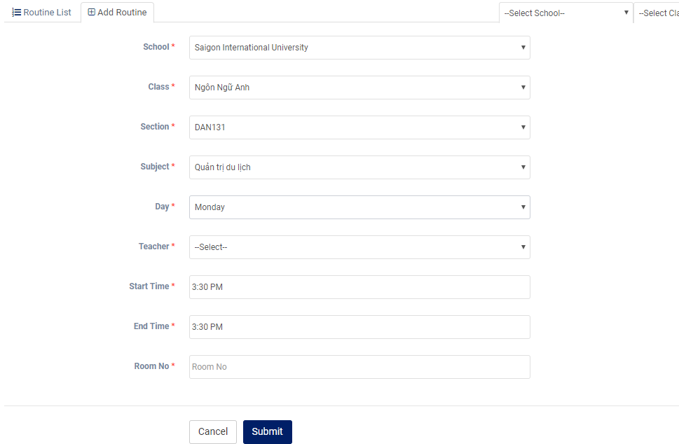
Guardian |  | phần ID của guardian nên tạo ID có liên quan tới ID của student | 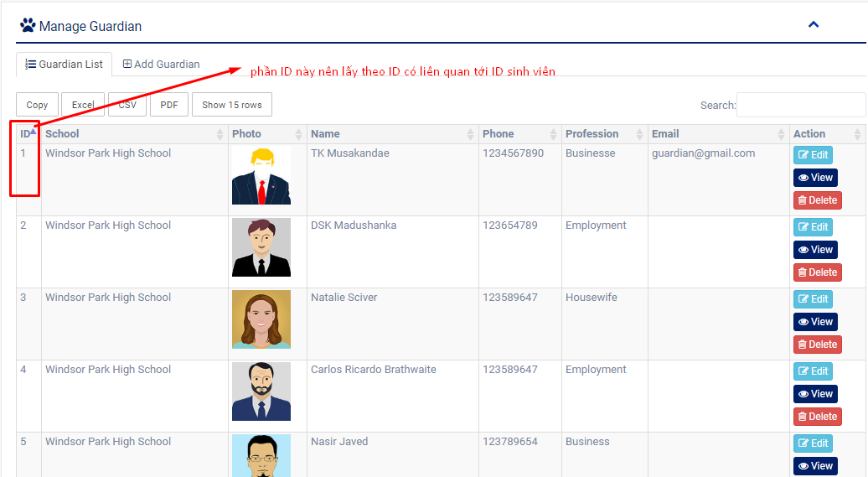

Bulk admission | nhập học sl lớn, tải lên bằng file excel để nhập số liệu
Student activity | có thể thay thế cho phần hoạt động để lấy điểm rèn luyện, đánh gia1 hạnh kiểm , tính điểm cuối kì …

Student attendance | check đc attendance của sinh viên
Teacher attendance | tương tự vs student
Employee attendance | tương tự vs student

Absent email | thông báo thư nghỉ học

Exam schedule |  | thêm phần exam type để nhận biết kt online/offline | 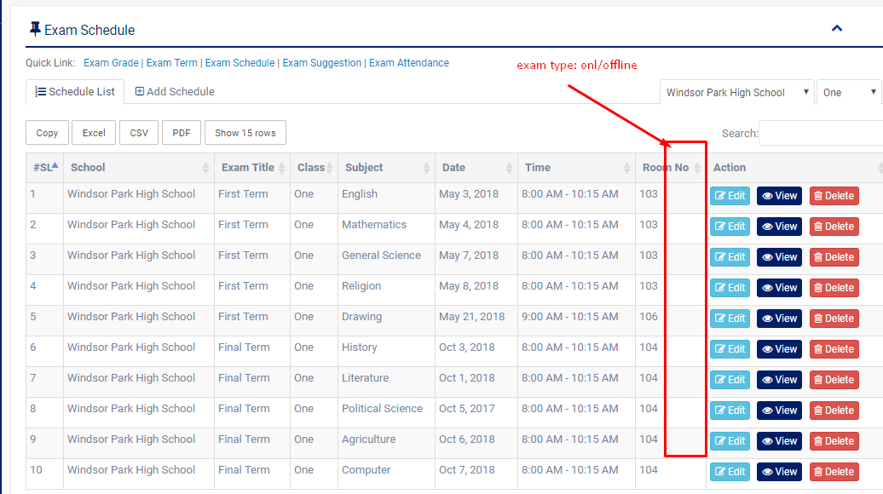

Exam suggestion | Phần này là up bài kiểm tra chính thức cho các kì kiểm tra | thêm phần loại bài kiểm tra onl/offline

Exam attendance |  | thêm check trễ/vắng | 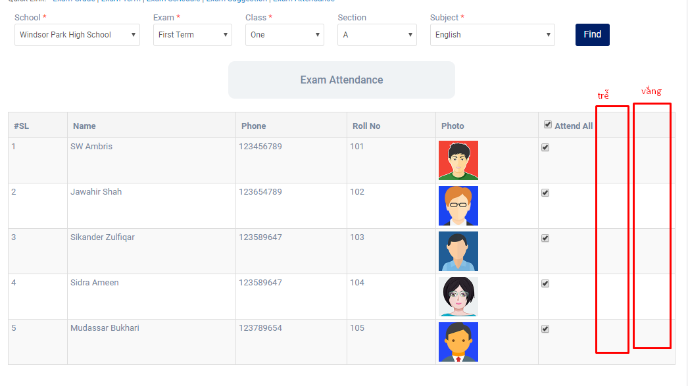

Exam mark
Manage mark | có thể ghi nhận xét vào phần điểm của học sinh | tận dụng phần này để lm cột nhận xét cho từng sinh viên ( đánh giá quá trình học tập…) phần này củng sẽ đc hiển thị khi sv nhận kết quả thi | 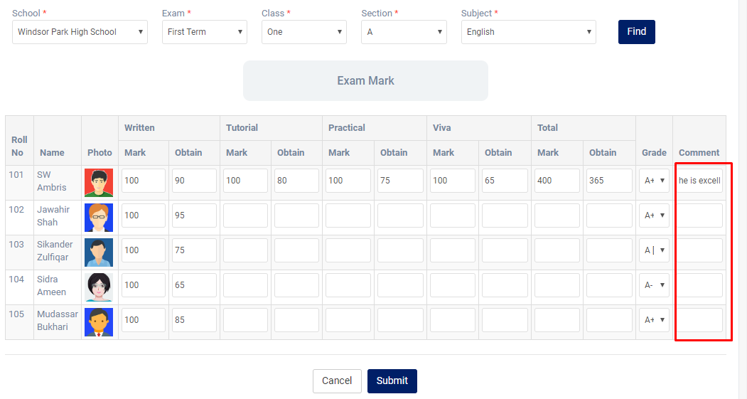

Exam term result |  | thêm field search theo năm học chưa có nhân hệ số | 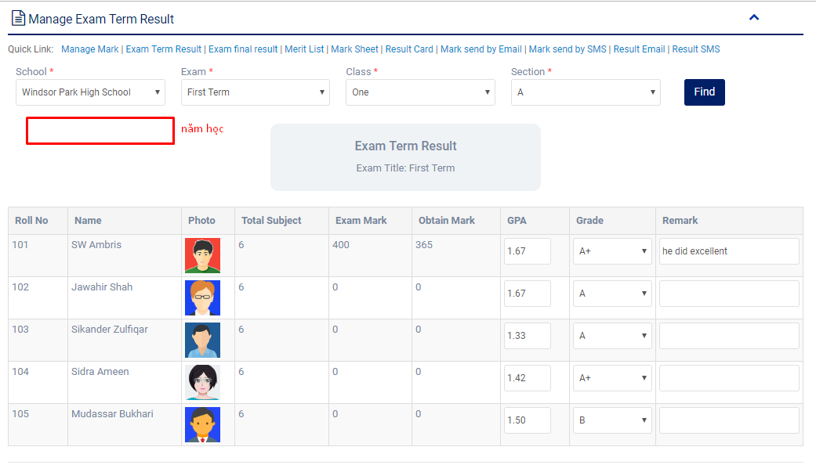

Exam final rerult |  | Thêm tương tự như trên, mở rộng phần nhận xét điểm chưa có cột nhân % hoặc hệ số | 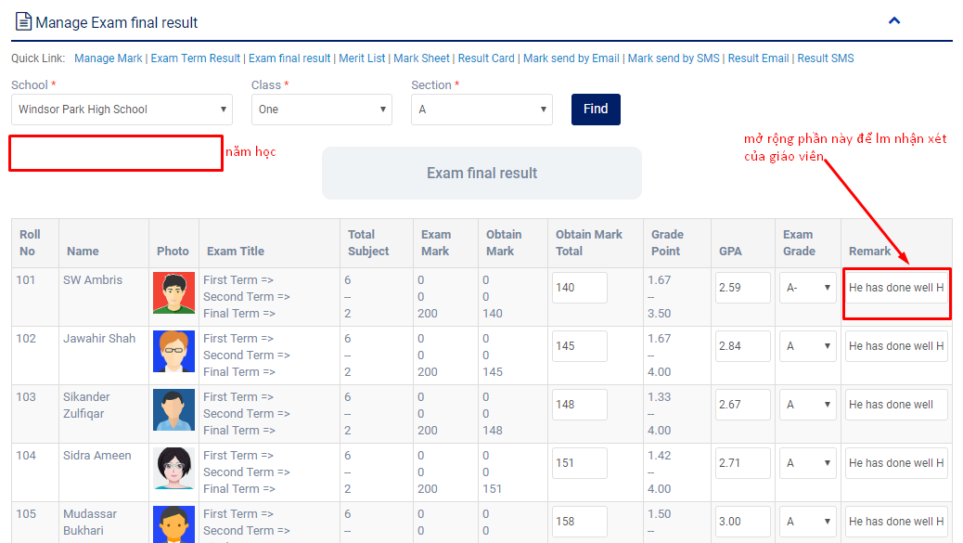

Exam merit list | danh sách điểm của 1 lớp | thêm giáo viên chủ nhiệm phụ trách | 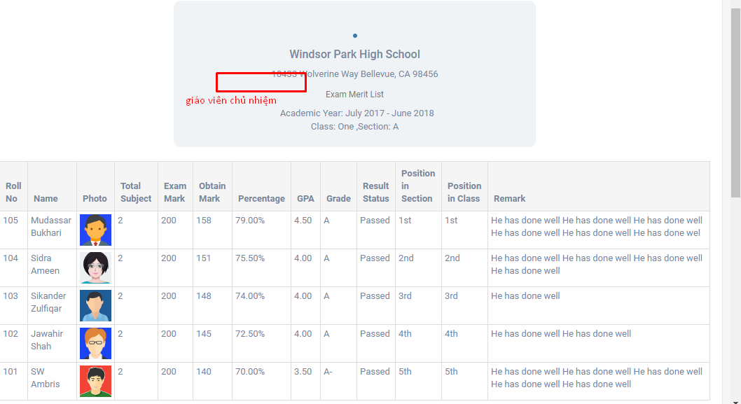

Student result card | xuất ra điểm của sv trong suốt quá trình học, tính ra điểm GPA | thêm phân loại ở phần position in section | 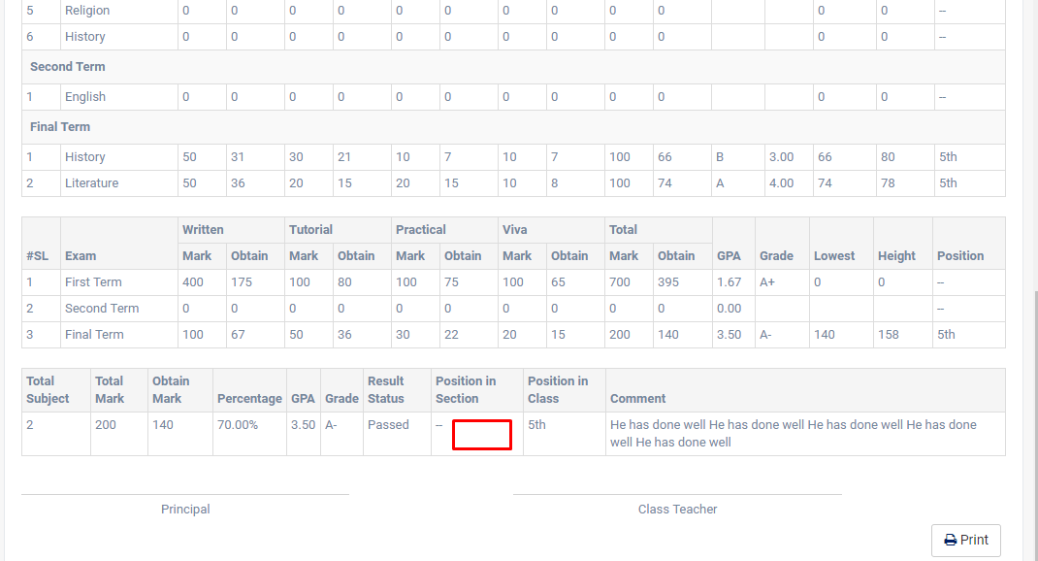

Teacher
Feature | Des | Suggest | Screen
Administrator | quản lý năm học/ thời gian dạy học

HR | cập nhật thông tin nhân viên toàn trường | Thêm tính năng chat/call (để sau) | 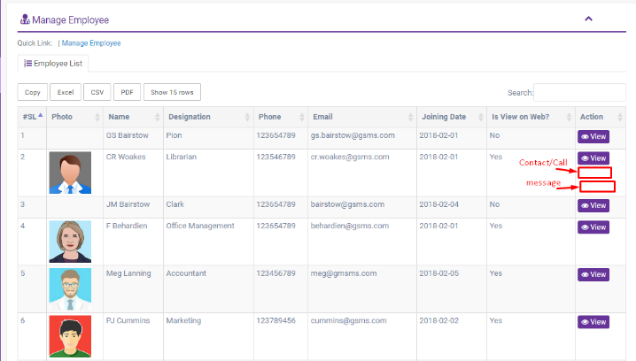

Teacher | cập nhật thông tin giáo viên mới/cũ/theo môn dạy | Thêm tính năng tương tự như trên | 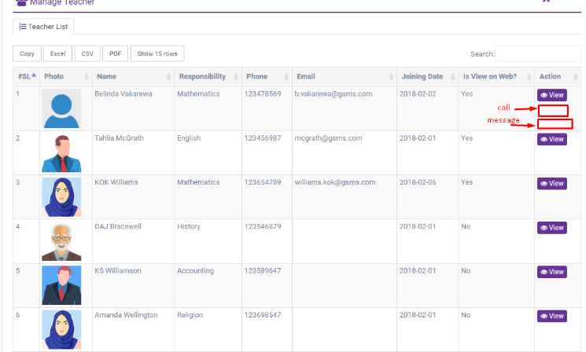

Class |  | giáo viên khối nào thì chỉ xem đc khối mình dạy | 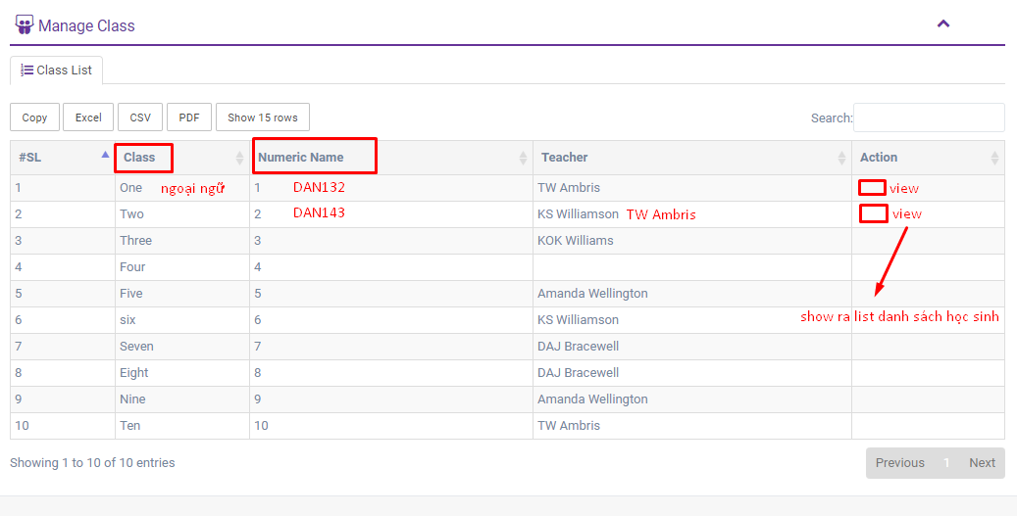

Section |  | tương tự như class thì giáo viên nào chỉ thấy phần thông tin khối/khoa/ lớp mà mình dạy | 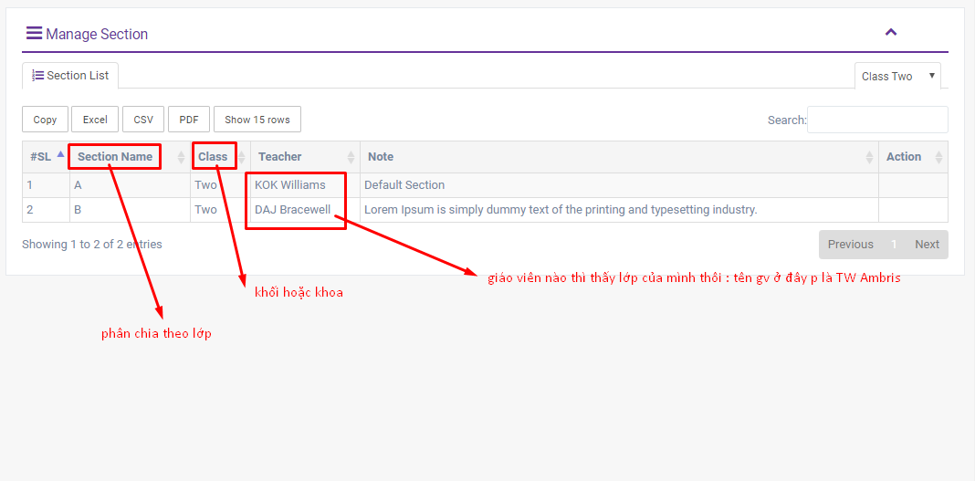

Subject | List các môn học thuộc khối lớp/ khoa mà giáo viên đó dạy

Syllabus

Class routine | quản lý thời khóa biểu | thêm cơ sở dạy | 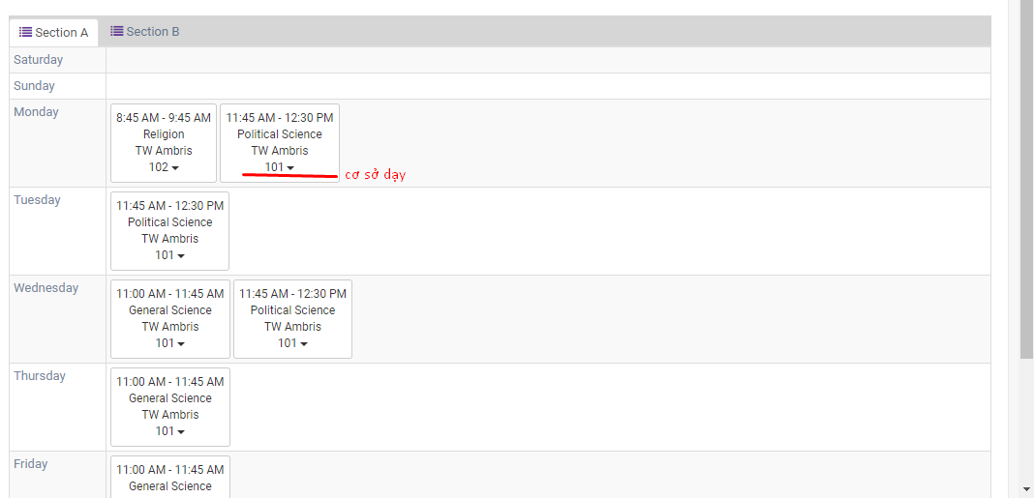

Student | view student's info
Attendance | check attendance của sv theo section, class, date |  | 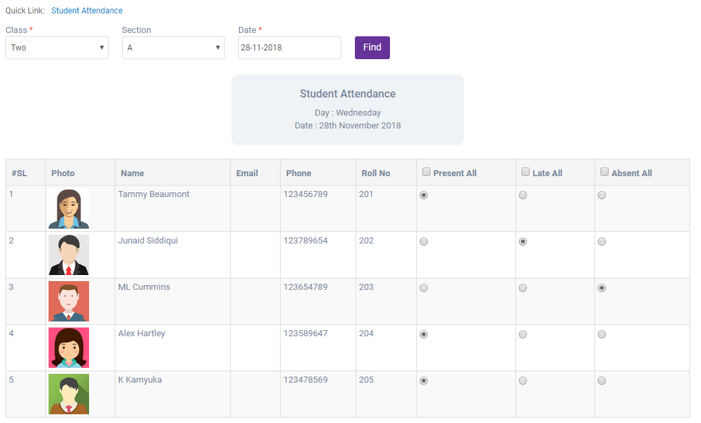

Assignment | Upload file bài tập cho lớp

Exam
Exam schedule
Exam attendance

Student
Feature | Des | Suggest | Screen

Class | Xem lớp học, giáo viên chủ nhiệm/ cố vấn là ai/ phân theo khối | có thể bấm vào tên giáo viên để biết đc thông tin: email, sđt, tkb của giáo viên… | 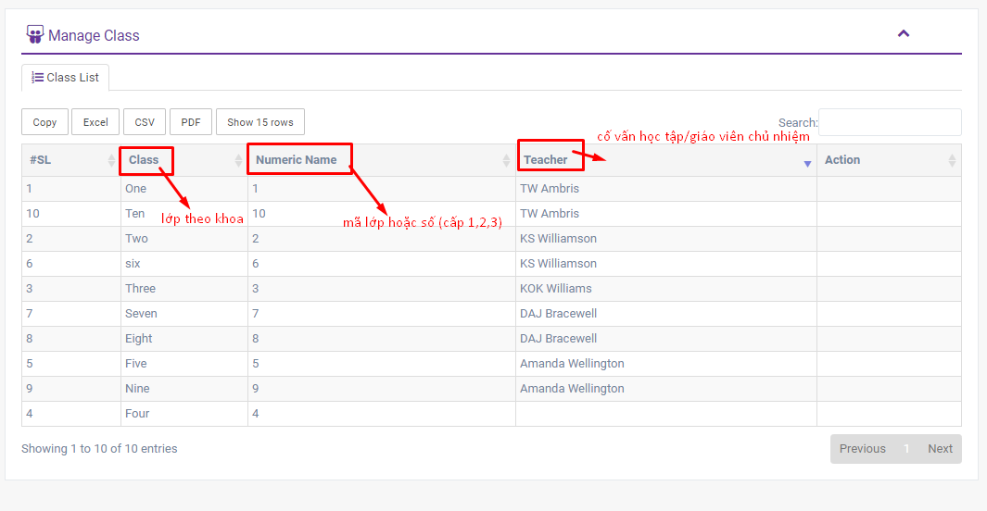

Section | Phân theo lớp/ khoa | Phần này nên chỉnh lại theo form đăng kí môn học theo học kì : show hết tất cả các học phần đc mở ở học kì đó và có giáo viên dạy môn đó cho sinh viên chọn | 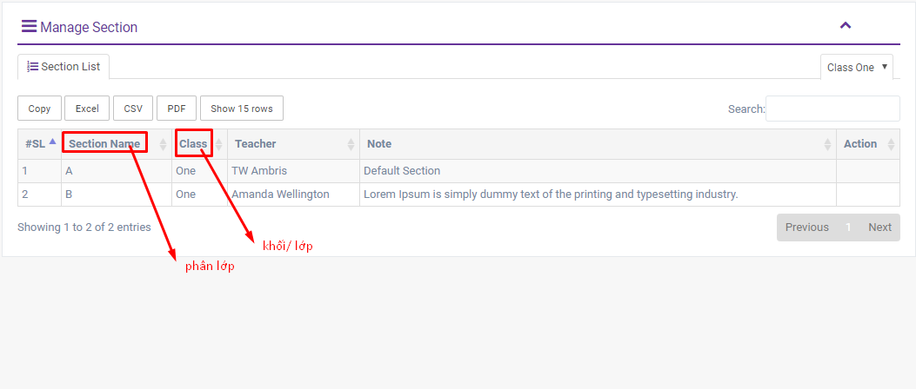

Subject | chọn môn học, học lớp nào | Phần này nên chỉnh lại theo form đăng kí môn học theo học kì : show hết tất cả các học phần đc mở ở học kì đó và có giáo viên dạy môn đó cho sinh viên chọn | 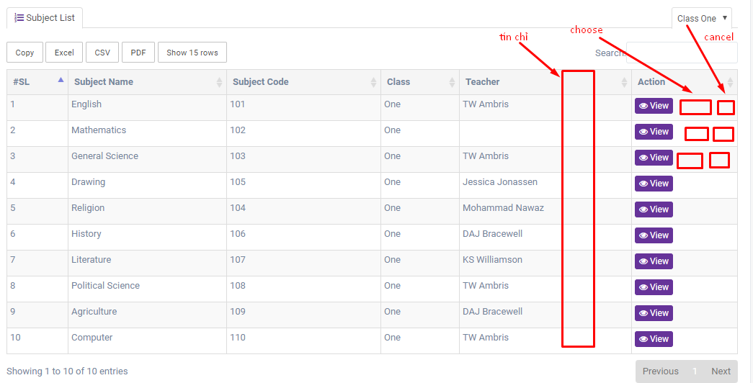
Syllabus | phân loại môn theo lớp/năm học |  | 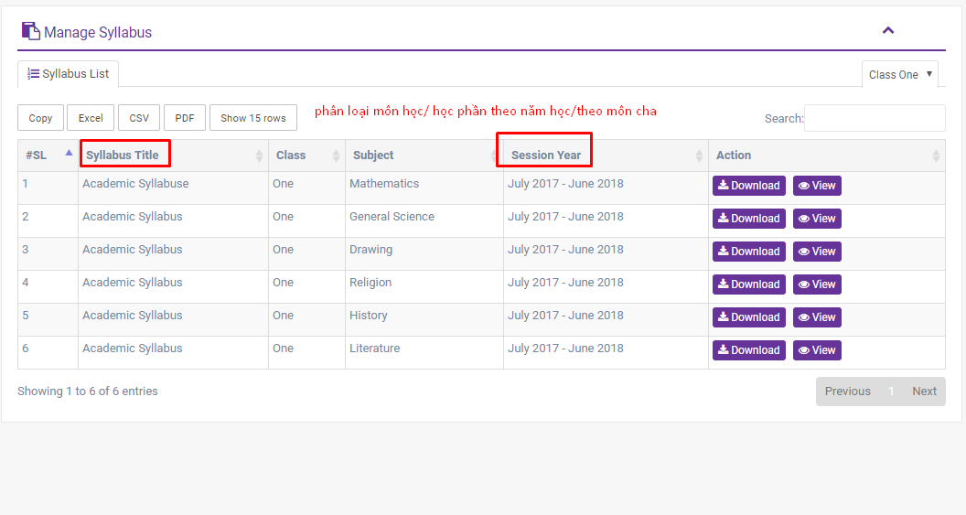
Class routine | như timetable của sinh viên | thêm dòng text về cơ sở/chi nhánh học (nếu trường có nhiều cơ sở) | 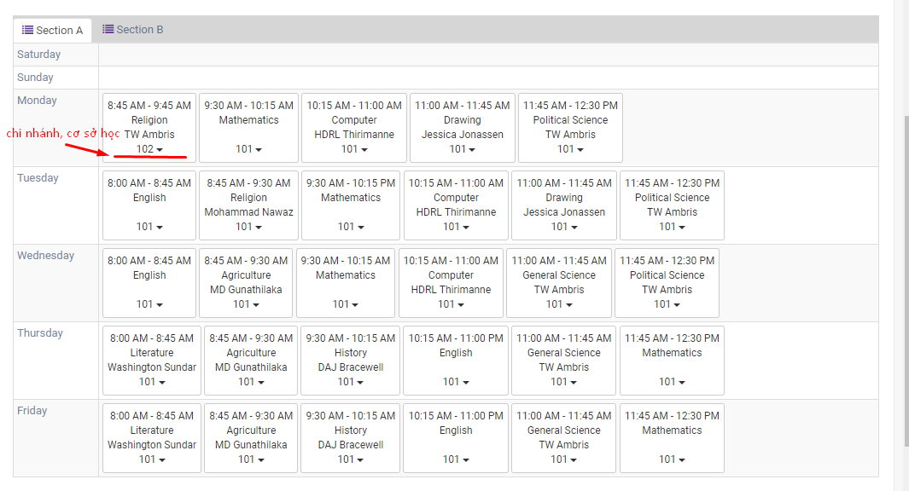
Guardian | người giám hộ ở đây có thể là cha mẹ hoặc ông bà hoặc bất kì ai đều có thể xem kết quả học tập của sinh viên
Student | sinh viên tự manage đc chính mình trong từng lớp hoạt động/ học tập ntn | bảng điểm show ra thông tin tương tự như phần exam: điểm rèn luyện/giữa kì/cuối kì … | 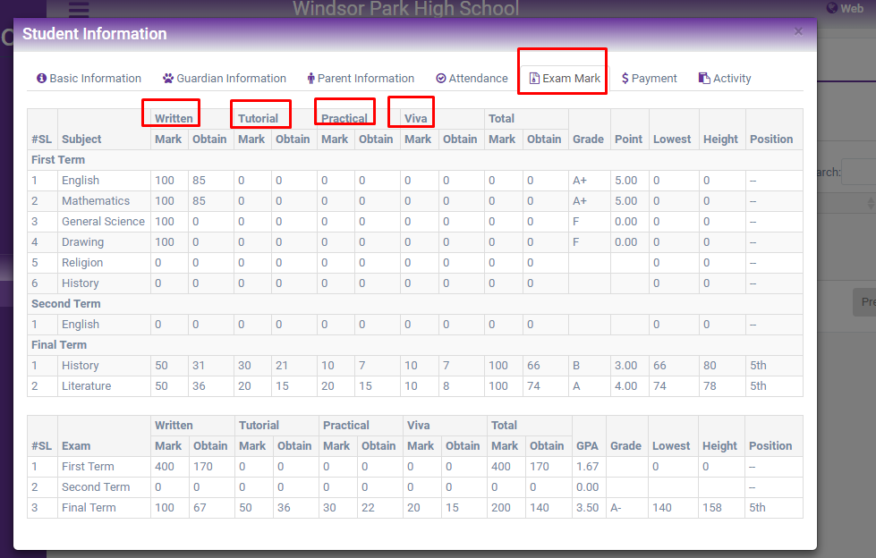

Assignment | Receive exercise from staff | Field to upload file | 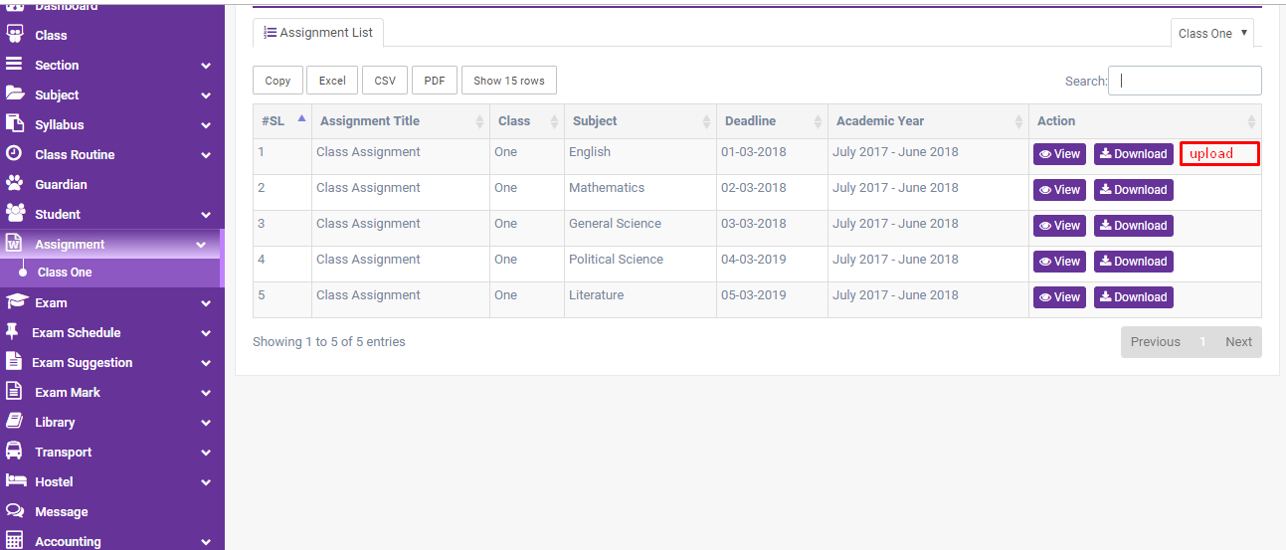 | 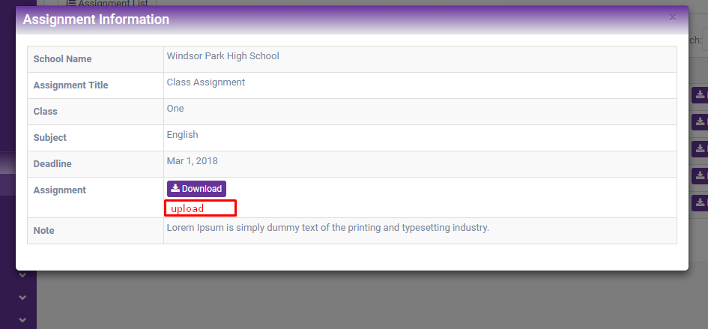

Exam Grade | Check đc điểm quy đổi |  | 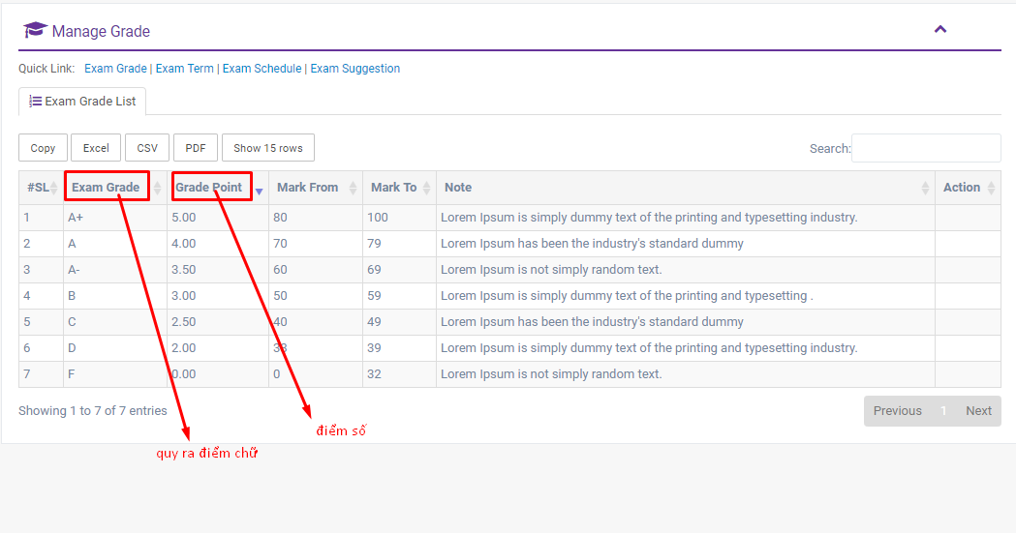
Exam Term | Các kì kiểm tra: thời gian/ năm học

Exam schedule | quản lý thời gian thi | Cần thêm mã môn học Khi bấm view nên hiện ra list danh sách thí sinh thi và có số báo danh/stt thi (thường sẽ xếp theo ABC) thay vì chỉ hiện thông tin cơ bản như hiện tại | 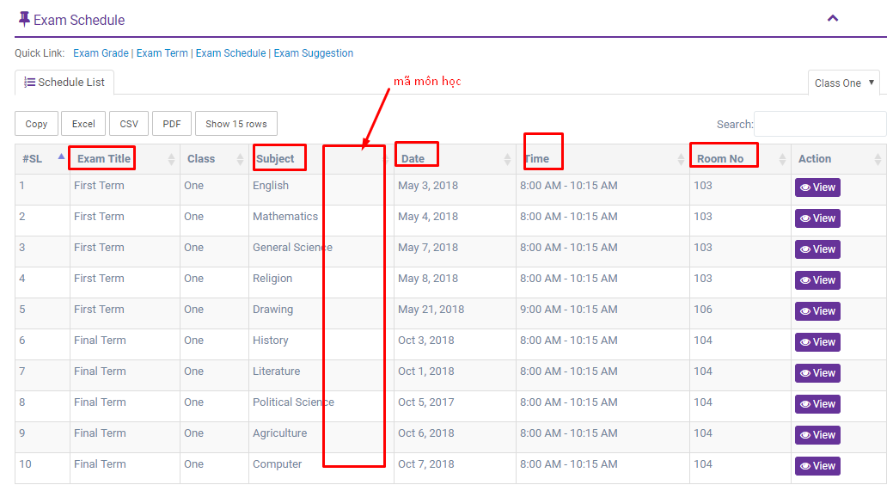 | 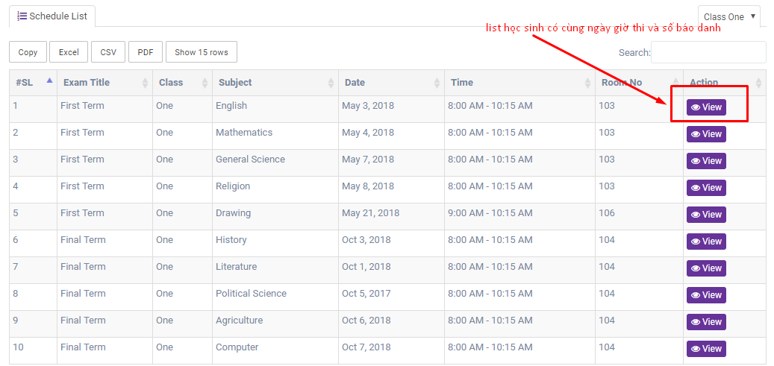

Exam suggestion | bài thi tham khảo, có thể tham khảo format bài thi ntn | có thể phát triển tính năng thi thử/ chấm điểm thử….. ( để sau)

Exam mark | show bảng điểm theo từng môn học | Thêm số tín chỉ của môn học Tổng số tín chỉ đã tích lũy | 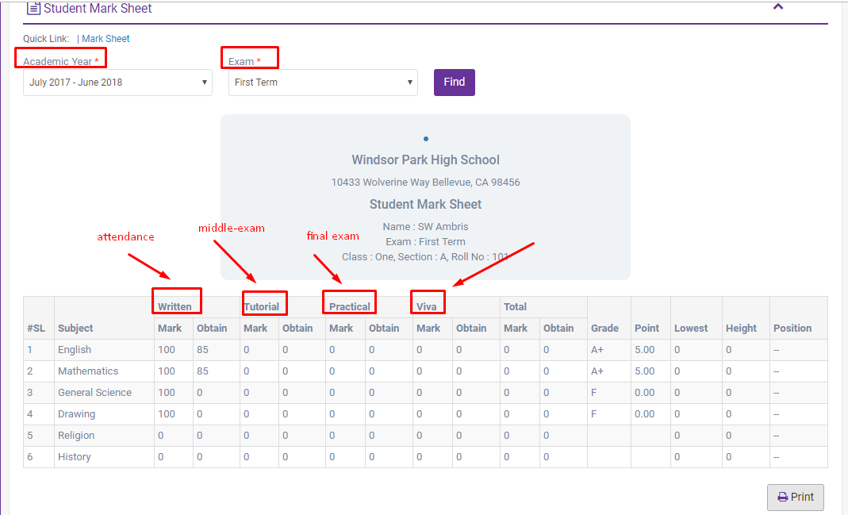 | 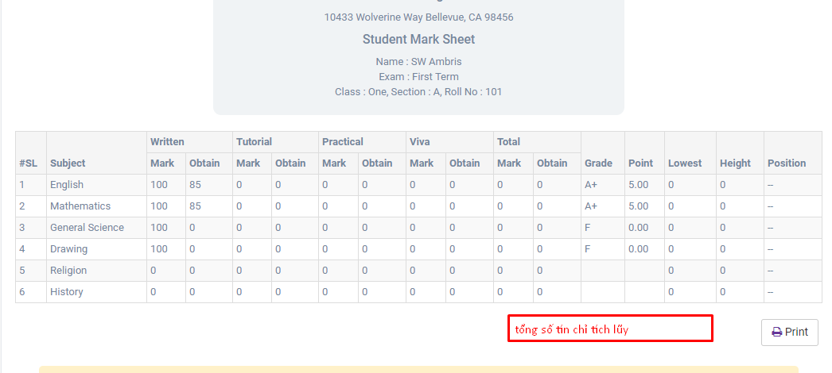

Feature List
 | Feature list | Des
 | Administrator->Academy year | Thêm field chia học kì và hệ số theo học kì Chương trình đào tạo | VD: Chọn chương trình đào tạo đại học -> chọn học kì : from … to (không có hệ số) Chọn chương trình THPT -> chọn học kì : from…to -> chọn hệ số | 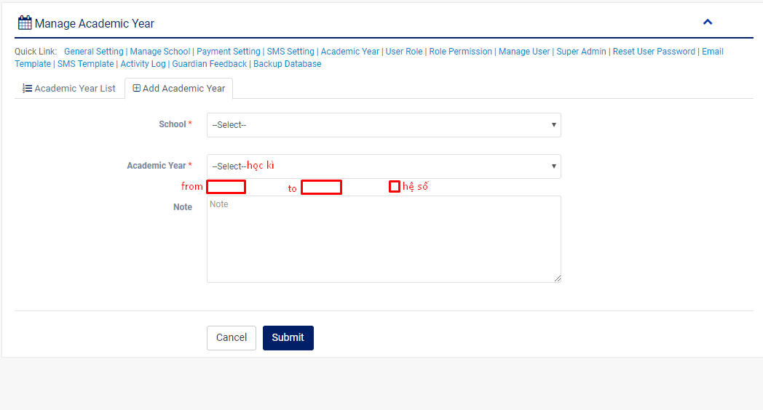
 | Add student -> Academic info -> Group | Khoa-Ngành Phần group add hệ đào tạo gắn cho group chứ k gắn cho school | VD:Khoa ngoại ngữ ngành ngôn ngữ anh và sư phạm anh -> NN-NNA & NN-SPA

Giữ nguyên k change | Class | Khối/ Năm khóa | vd: THPT: Khối 10 Năm khóa: K13-01
giữ nguyên k change | Section | Chia theo lớp | vd: Lớp 10A Lớp DAN 1132 (Trong đó DAN là mã chuyên ngành NNA) | 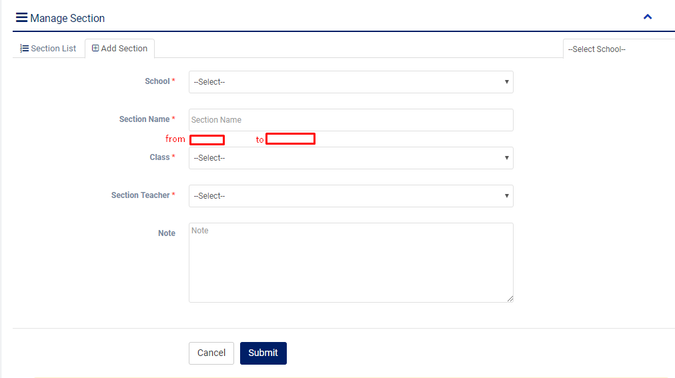
 | Promotion | Chọn lên lớp | Time section chỉ tròn 1 năm vd 7/2018-7/2019 lên section khác là 7/2019-7/2020 : time này chưa sát với thực tế nên cần làm lại : from… to của section đó
 | Subject | thêm phần hệ số/ tín chỉ cho môn học | 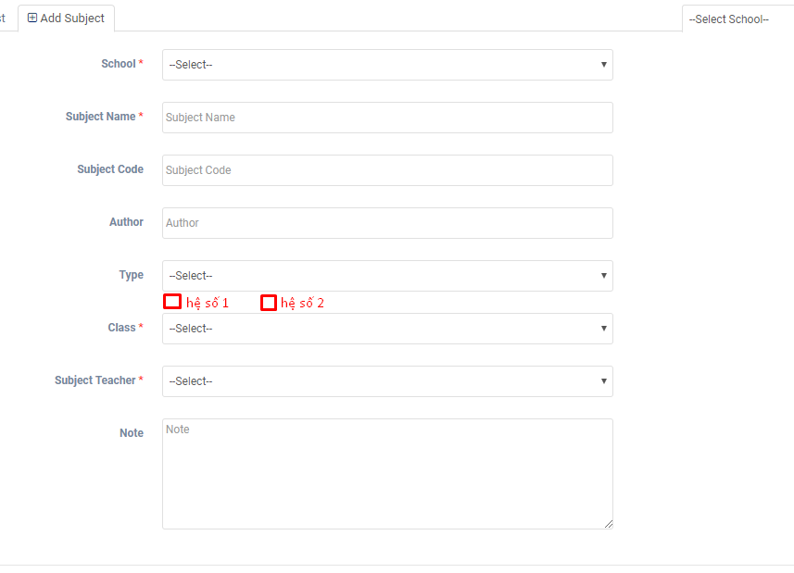
 | Student activity | add list activity đối với hệ đại học THPT : các cuộc thi giả thưởng và các hoạt động khác Thêm cột tổng điểm kế bên | 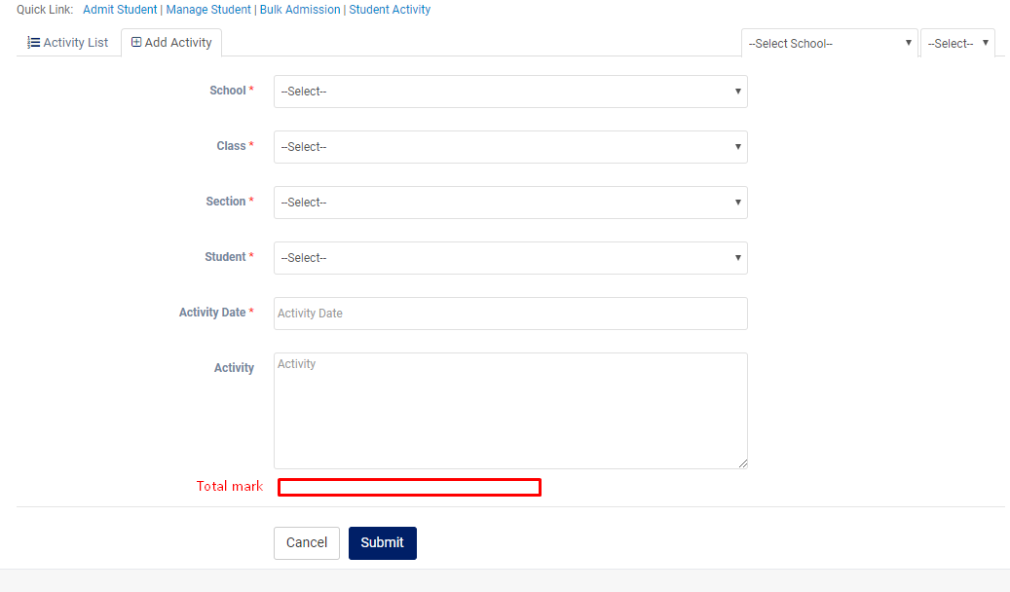 | Phần điểm rèn luyện phần chuyên cần gắn vs attendance, thực hiện quy chế ga9n81 vs kì thi, tất cả các mục khác gắn cho toàn bộ sv điểm thưởng vượt khung thêm phần tham khảo điểm
 | Exam
 | Exam mark | Điểm tối đa (mark)/ điểm đạt đc (obtain) -> thêm cột hệ số/ tín chỉ gắn với mỗi trường ( theo chương trình đào tạo) Bài kiểm tra giữa kì 30%, cuồi kì 60% -> thêm hệ số của mỗi bài kt trong 1 học kì | 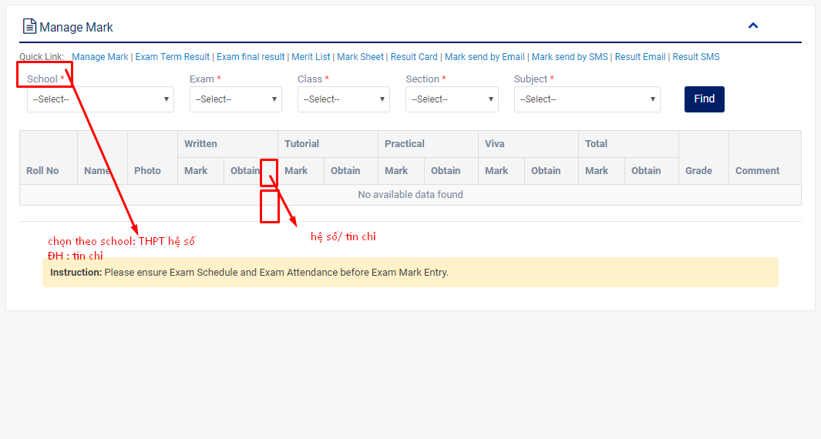
 | Exam term result | Hệ đại học : thêm cột điểm riêng là điểm rèn luyện ( total mark ở activity) và điểm chuyên cần 10% | 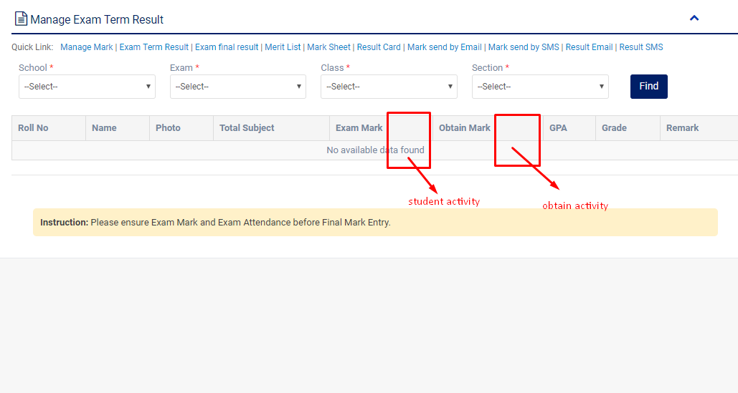
 |  | THPT : không xuất hiện cột điểm cộng thêm này ở các học kì, chỉ xuất hiện ở cuối năm học của năm cuối cấp (lớp 9, lớp 12)
 | Exam final result | Hệ đại học : tổng số tín chỉ tích lũy đc ở mỗi học kì + điểm rèn luyện + xếp loại | 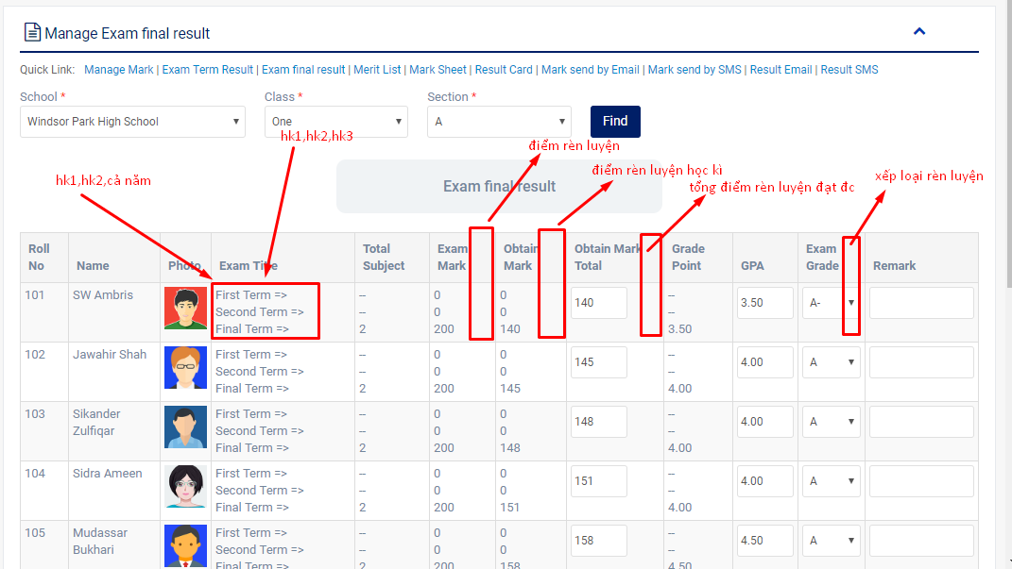

 |  | THPT: tính theo điểm trung bình học kì | 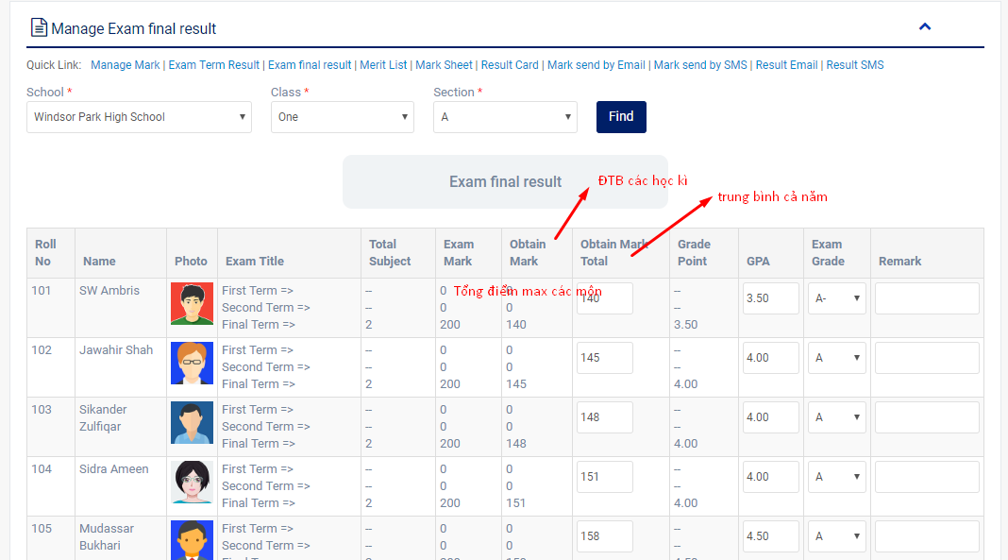
 | Merit list | Phần này đánh giá xếp hạng theo học lực nên có thể giữ nguyên k cần thêm phần điểm rèn luyện vào . Học lực sẽ đạt loại gì sẽ đc cộng bấy nhiêu điểm tương ứng vào điểm rèn luyện mỗi học kì
 |  | ĐH :Thêm tổng số tín chỉ đạt đc | 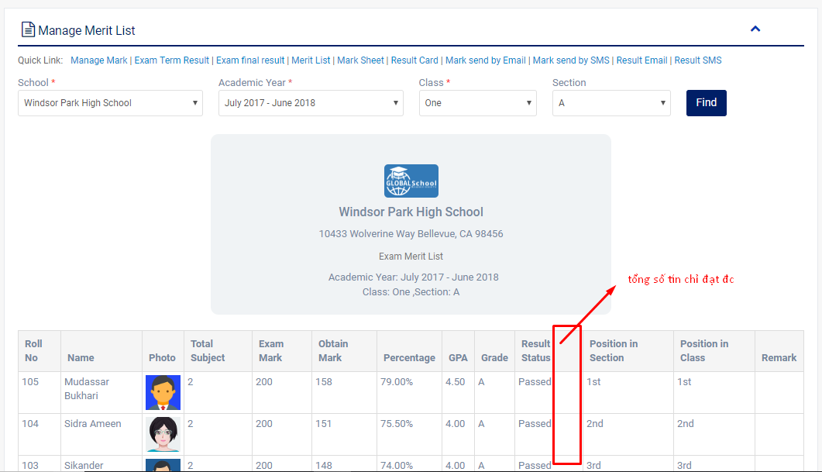

 | Student mark sheet | Thay ý nghĩa của các cột (check code) | 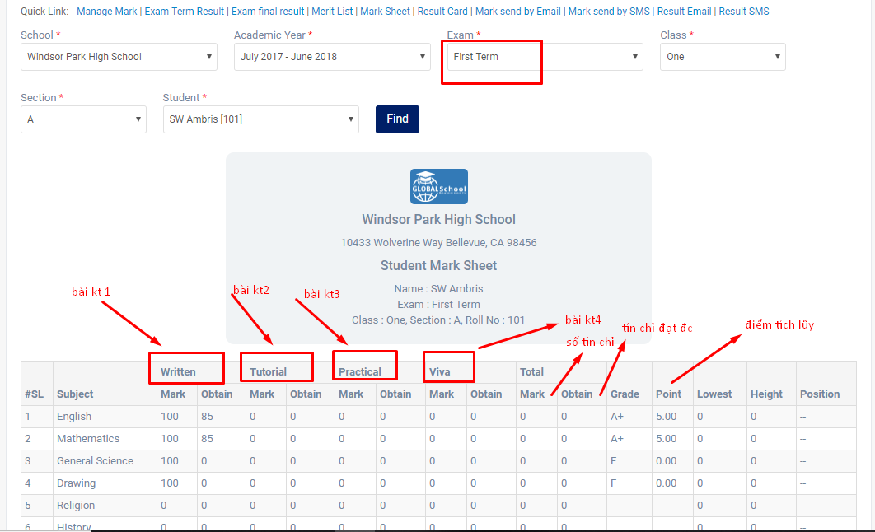
 | Student result card | Điểm tích lũy, số tín chỉ tích lũy (hệ ĐH) | 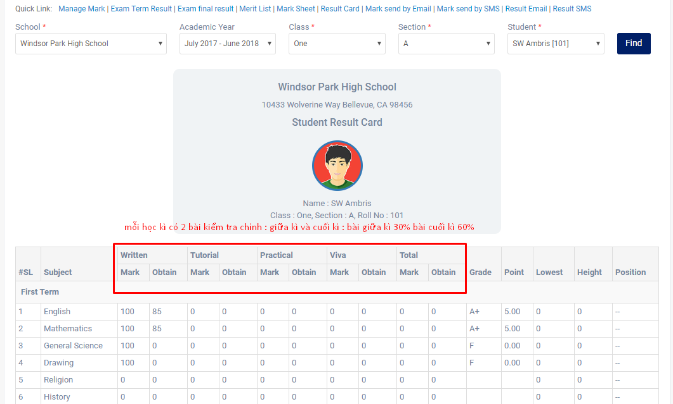 | 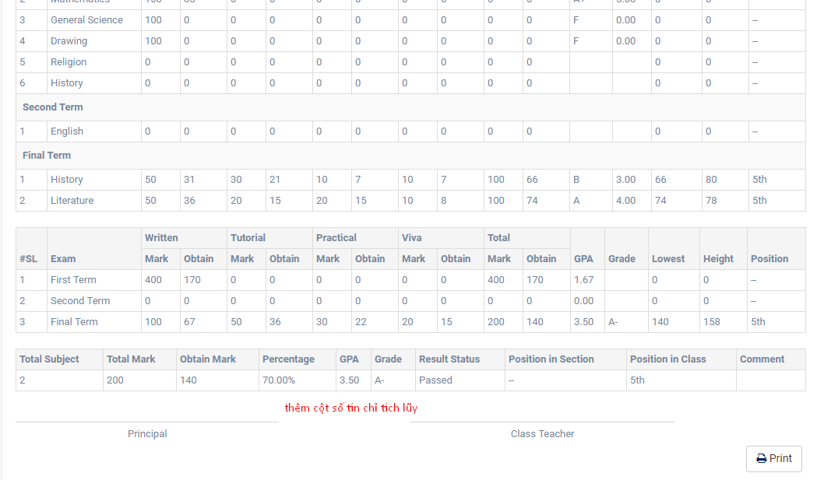
 |  | THPT: điểm trung bình
 | Promotion | Thêm phần điểm rèn luyện và sớ tín chỉ tích lũy ở học kì trc | 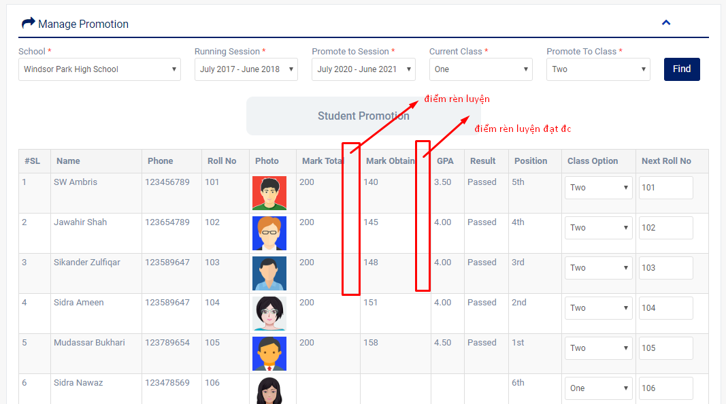
 |  | THPT: cơ bản k cần thay đổi

